P1
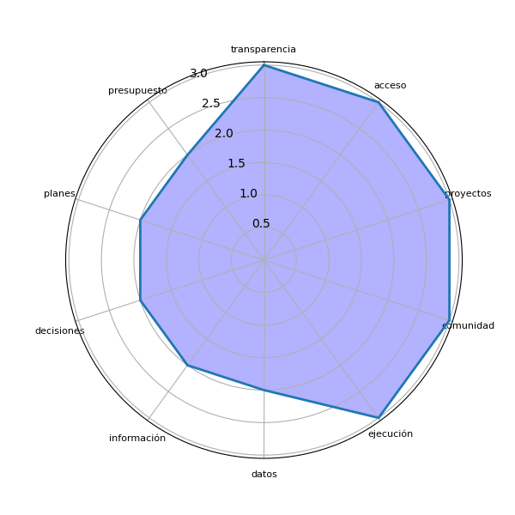
Sector | P1 | res
Sololá | Ayuda a tener acceso a la información de las instituciones del Estado sobre toda transparencia de gastos. | ['Ayuda', 'acceso', 'información', 'instituciones', 'transparencia', 'gastos']
Sololá | Sí, para la toma de decisiones y ver la calidad de proyectos a realizarse o realizados. | ['toma', 'decisiones', 'calidad', 'proyectos']
Sololá | Facilitar información concreta para verificar presupuestos en nuestra comunidad a nivel local y municipal. | ['información concreta', 'presupuestos', 'comunidad']
Sololá | Para tener acceso a los datos e información de la ejecución de proyectos para el análisis correspondiente. | ['acceso', 'datos', 'información', 'ejecución', 'proyectos', 'análisis correspondiente']
Sololá | Proporcionando acceso a información relevante para la toma de decisiones, como estadísticas de salud, educación y medio ambiente. Esto nos permite ver las necesidades de nuestra comunidad. | ['acceso', 'salud', ', educación', 'necesidades', 'comunidad']
Sololá | Poder eficientar y la eficacia de la ejecución municipal. Proyectos más acordes a la realidad, evitar sobregastos y costos excesivos. Conocer sobre fondos asignados y tener una comunidad más informada. | ['sobregastos', 'costos', 'fondos asignados']
Sololá | Conocer únicamente los datos no ayudaría, sino que debe existir un proceso de coordinación entre autoridades y comunidades, generando procesos de participación. | ['datos', 'proceso', 'coordinación', 'autoridades', 'comunidades', 'procesos', 'participación']
Sololá | Mejor comunicación en medios como radio y periódico sobre decisiones comunitarias y planes de desarrollo. | ['medios', 'periódico', 'decisiones comunitarias', 'planes', 'desarrollo']
Sololá | Fiscalizar la ejecución de los fondos asignados para responder a las necesidades de desarrollo. | ['ejecución']
Sololá | Conocer en qué se invierte el presupuesto a nivel local, departamental y nacional. Fomentar auditoría social para exigir transparencia. | ['presupuesto', 'nivel local', 'auditoría social', 'transparencia']
Sololá | Debe ser una herramienta para conocer la situación de una comunidad y que la autoridad incluya esto en planes y decisiones para mejorar. | ['situación', 'comunidad', 'autoridad', 'planes', 'decisiones']
Sololá | Ayudan positivamente para conocer en dónde y con quiénes se invierte el dinero. | ['dinero']
Sololá | Es necesario rescatar el lago Atitlán con información efectiva y acciones directas. | ['lago', 'Atitlán', 'información efectiva', 'acciones']
Sololá | Nos ayuda con la transparencia al conseguir datos exactos para el uso correcto del presupuesto. | ['transparencia', 'datos exactos', 'presupuesto']
Sololá | En saber qué constructoras se les otorgan los proyectos y el tiempo de ejecución. | ['constructoras', 'proyectos', 'tiempo', 'ejecución']

P2
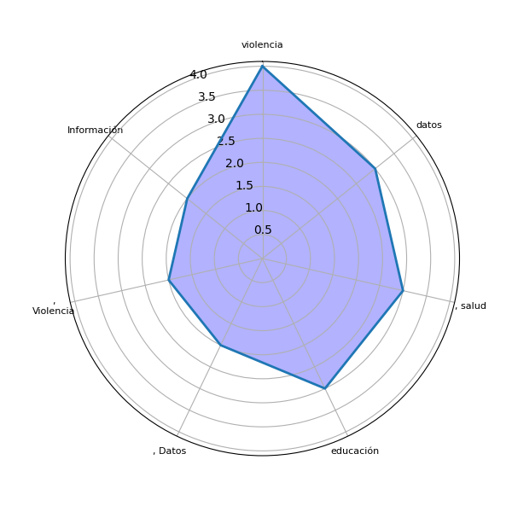
Sector | P2 | res
Sololá | Presupuesto, Proyectos, Documentos, Datos estadísticos, Actividades del gobierno, Programas de apoyo, Datos de salud y nutrición. | ['Presupuesto', ', Proyectos', ', Documentos', ', Datos', ', Actividades', 'gobierno', ', Programas', 'apoyo', ', Datos']
Sololá | Conocer más sobre las inversiones públicas que realizan las municipalidades e instituciones públicas. | ['inversiones públicas', 'municipalidades', 'instituciones']
Sololá | Salud, Educación, Ambiente, Alumbrado público, Violencia contra la mujer, Desnutrición, Migración, Violencia intrafamiliar, Mal uso de la tecnología, Desintegración familiar, Matrimonios prematuros. | ['Salud', ', Educación', ', Ambiente', ', Alumbrado', ', Violencia', 'mujer', ', Desnutrición', ', Migración', ', Violencia', 'tecnología', ', Desintegración', ', Matrimonios']
Sololá | Listado de programas ejecutados, Listado de proveedores, Costo de proyectos y sus detalles. | ['Listado', 'programas ejecutados', ', Listado', 'proveedores', ', Costo', 'proyectos', 'detalles']
Sololá | Información sobre servicios básicos como agua, electricidad y recolección de basura. Al tener datos de estos, podríamos darle una solución. | ['Información', 'servicios básicos', ', electricidad', 'recolección', 'basura', 'datos', 'solución']
Sololá | Información clara sobre fondos públicos, convenios entre partes como áreas protegidas y empresas eléctricas. | ['Información clara', 'fondos públicos', ', convenios', 'partes', 'empresas']
Sololá | Información sobre los fondos otorgados en desarrollo. | ['Información']
Sololá | Información confiable y estadística sobre violencia, vivienda y educación. | ['violencia', ', vivienda', 'educación']
Sololá | Datos estadísticos contables relacionados con educación, salud y violencia. | ['Datos estadísticos contables', 'educación', ', salud', 'violencia']
Sololá | Datos estadísticos de violencia, salud y temas locales accesibles en una página web. | ['Datos estadísticos', 'violencia', ', salud', 'temas', 'página web']
Sololá | Bases confiables de datos sobre educación, salud, violencia sexual y embarazo en adolescentes. | ['Bases confiables', 'datos', 'educación', ', salud', ', violencia', 'embarazo', 'adolescentes']
Sololá | Datos generales, documentos que apoyen en la verificación de gastos como facturas y recibos. | ['Datos generales', ', documentos', 'verificación', 'gastos', 'recibos']
Sololá | No especificado. | []
Sololá | Datos informativos correlativos que respalden el uso adecuado del presupuesto. | ['Datos informativos', 'presupuesto']
Sololá | Cantidad o estadísticas de violencia y actualización de datos del INE. | ['Cantidad', 'estadísticas', 'violencia', 'actualización', 'datos', 'INE']

